Proposed Solutions
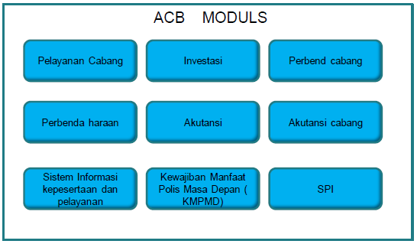
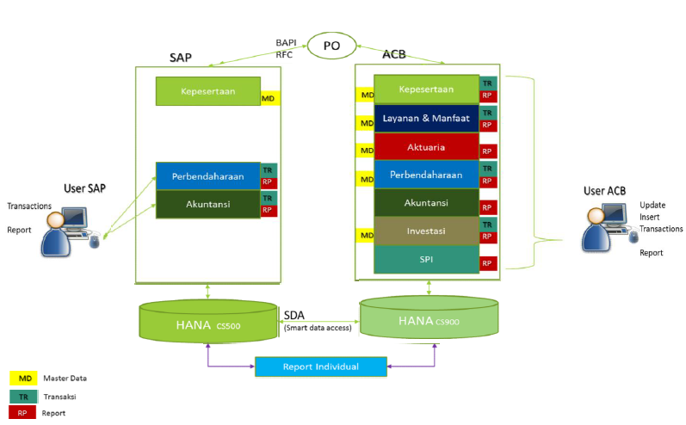
Proposed Solutions :
JAVA Programs
- | Update
- | Insert
- | Transactions
Reports
- | Kepesertaan
- | Layanan & Manfaat
- | Aktuaria
- | Perbendaharaan
- | Akuntansi
- | Investasi
- | SPI
ACB Moduls
1 | Pelayanan Cabang
2 | Investasi
3 | Perbendaharaan Cabang
4 | Perbendaharaan
5 | Akuntansi
6 | Akuntansi Cabang
7 | Sistem Informasi Kepesertaan dan Pelayanan
8 | Kewajiban Manfaat Polis Masa Depan (KMPMD)
9 | SPI

